титульник
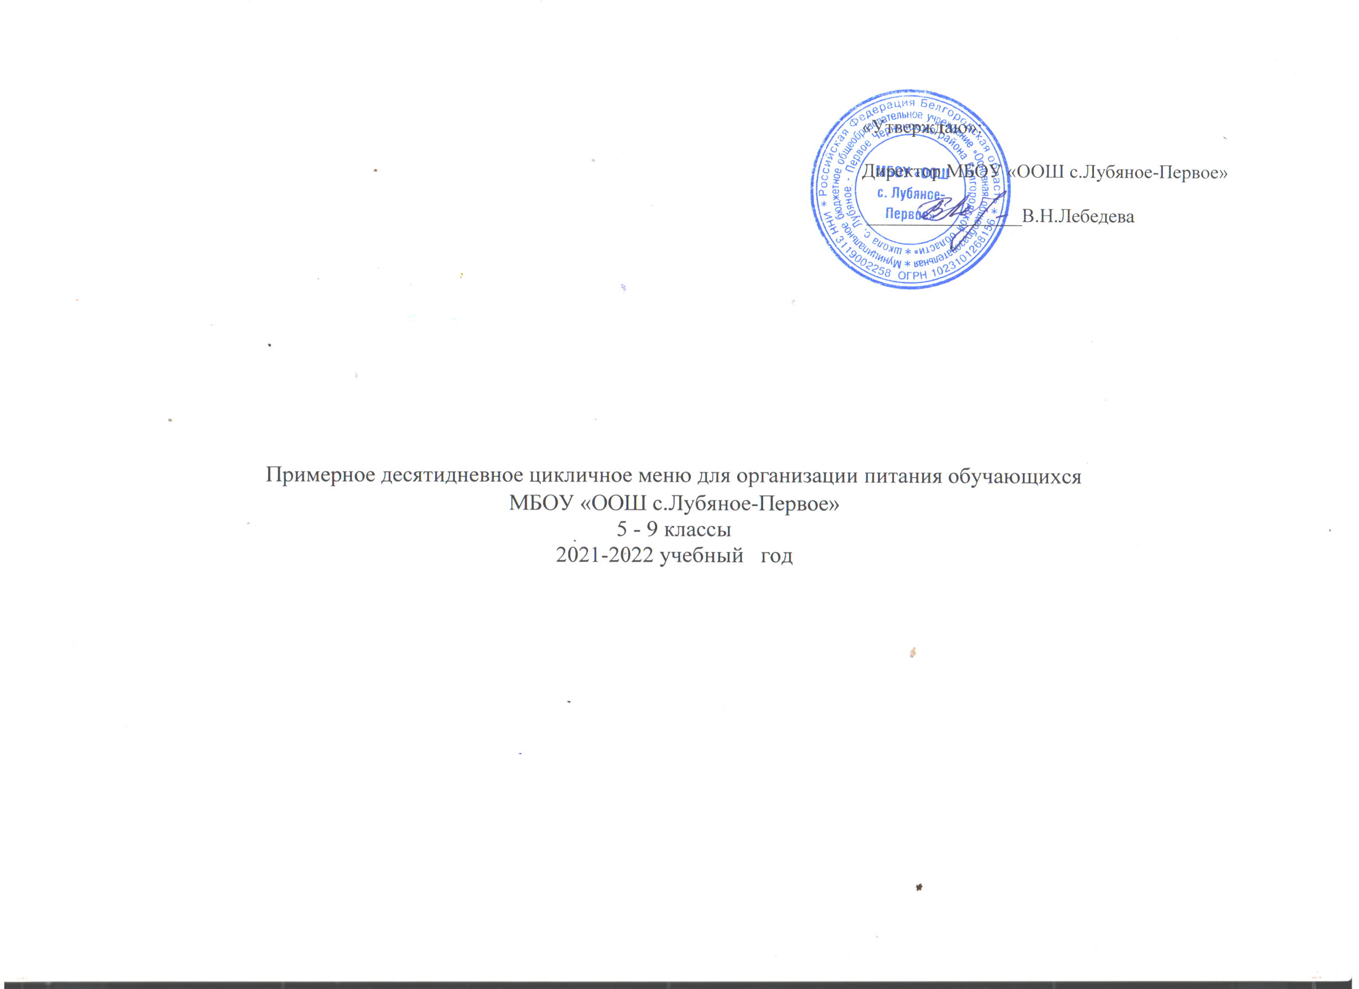

 | Утверждаю: | Согласовано:
 | Начальник управления образования | Начальник территориального отдела Управления Роспотребнадзора по Белгородской области в Новооскольском районе
 | администрации Чернянского района | _____________________ М.А. Фейзуллаева
 | _______________________________М.Г.Верченко

 | Примерное десятидневное цикличное меню для организации питания обучающихся
школ Чернянского района
 | 5-11 классы

 | 2019-2020 учебный год

 |  | Согласовано:
 |  | Директор школы______________________
 |  | ____________________________________
 |  | _____ФИО _________________подпись________

